29360
儋州市第一中学学生第一食堂设备采购及安装项目报价清单
联系电话：
序号 | 产品名称 | 品牌 | 型号 | 电压（V） | 参数 | 尺寸（mm） | 单位 | 数量 | 单价 | 小计 | 备注
1 | 六门双温冰箱 |  | Q1.0钢管 | 220 | *全铜管蒸发器 *无指纹不锈钢面板 *不锈钢内箱、层架 *电子数字温控 *名牌高效双压缩机 *双温双箱、直冷 *上室10°C~-18°C下室10°C~-5°C | 1845*760*1940 | 台 | 3 |  |  | 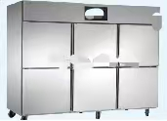
2 | 工作台冰箱 |  | TZ0.45钢管 | 220 | *全铜管蒸发器 *无指纹不锈钢面板 *不锈钢内箱、层架 *电子数字温控 *名牌高效双压缩机 *双温双箱、直冷 *10°C~-18°C | 1800*800*800 | 台 | 1 |  |  | 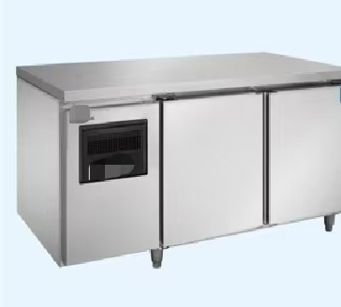
3 | 风幕机 |  | 1.5米 | 台 |  | 1.5米 | 台 | 2
 | 合计

